关系图
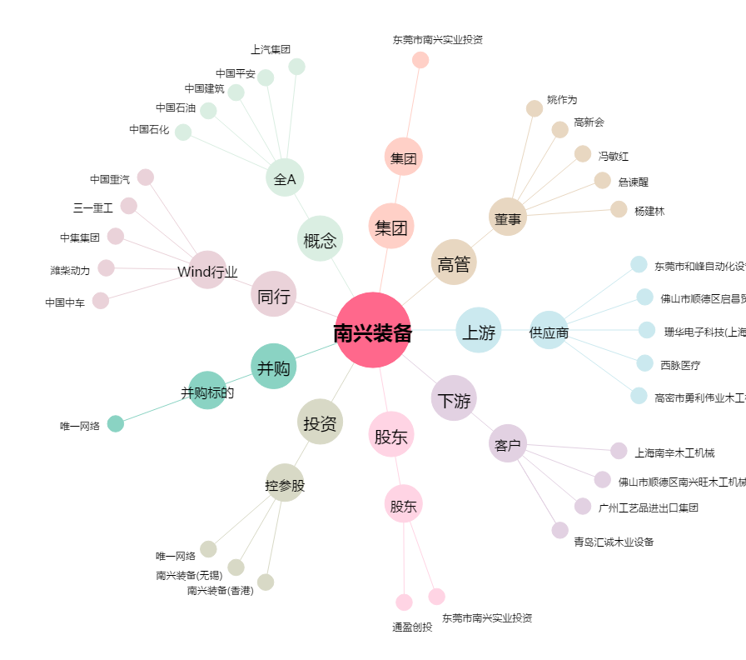
南兴装备[002757.SZ] - 关系概览图

